Лист1
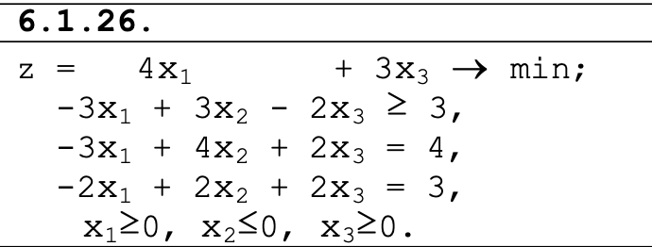

 | ПЕРЕМЕННЫЕ
ИМЯ | Y1 | Y2 | Y3
ЗНАЧЕНИЯ | 0 | 1.5 | 0
КОЭФФИЦИЕНТЫ | 3 | 4 | 3 | 6 | ЗНАЧЕНИЕ ЦФ
 | j ОГРАНИЧЕНИЯ
ВИД |  |  |  | левая часть | знак | правая часть
ОГРАНИЧЕНИЕ 1 | -3 | -3 | -2 | -4.5 | <= | 4
ОГРАНИЧЕНИЕ 2 | 3 | 4 | 2 | 6 | >= | 0
ОГРАНИЧЕНИЕ3 | -2 | 2 | 2 | 3 | <= | 3

Лист2
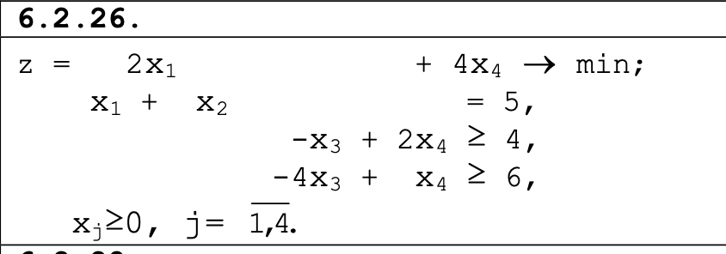

 | ПЕРЕМЕННЫЕ
ИМЯ | X1 | X2 | X3 | X4
ЗНАЧЕНИЯ | 0 | 5 | 0 | 6
КОЭФФИЦИЕНТЫ | 2 | 0 | 0 | 4 | 24 | ЗНАЧЕНИЕ ЦФ
 | j ОГРАНИЧЕНИЯ
ВИД |  |  |  |  | левая часть | знак | правая часть
ОГРАНИЧЕНИЕ 1 | 1 | 1 | 0 | 0 | 5 | = | 5
ОГРАНИЧЕНИЕ 2 | 0 | 0 | -1 | 2 | 12 | >= | 4
ОГРАНИЧЕНИЕ 3 | 0 | 0 | -4 | 1 | 6 | >= | 6

